UML
 |  | UML简介
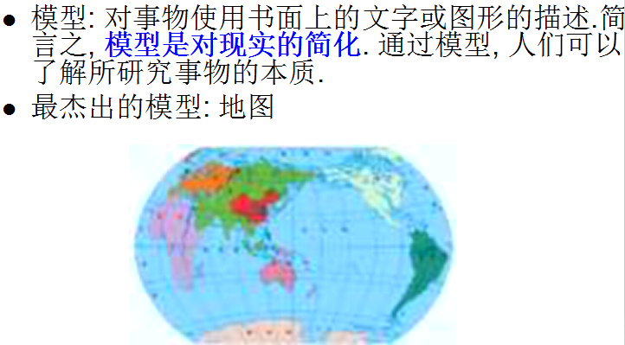
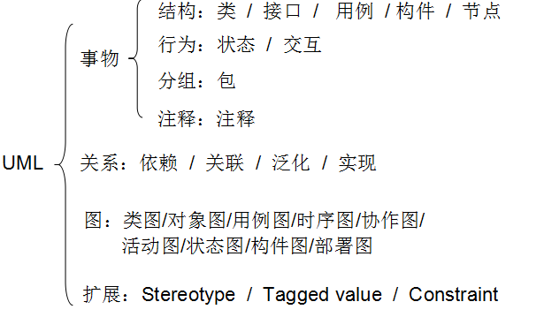

Unified Modeling Language (UML)又称统一建模语言或标准建模语言，是始于1997年一个OMG标准，它是一个支持模型化和软件系统开发的图形化语言，为软件开发的所有阶段提供模型化和可视化支持，包括由需求分析到规格，到构造和配置,伴随着软件开发的整个生命周期。
UML规范用来描述建模的概念有，类、对象、关联、职责、行为、接口、用例、包、顺序、协作，以及状态.
谁会使用UML:软件的设计者需要画图(项目经理),开发人员要看懂图.
我们的要求:看得懂,并且会画常用的图.
UML可以辅助我们分析和设计复杂的系统，它用于帮助软件开发人员进行思考和记录思路的结果；
uml本身是一套符号的规定，就像数学符号和化学符号一样，之所以出现这些符号定义，是因为这些符号背后对应着一套思想和方法，这些符号用于帮助描述这套思想和方法的，这些符号是由这套思想和方法催生的。要学uml，就是要借助这些符号来掌握背后的思想和方法，这些符号虽然必须掌握，但它远不如它背后对应的思想和方法重要。
必须熟练掌握了某种面向对象的编程语言和跟着实施了若干个软件项目，才适合学习uml和理解uml中的一些内容，才会有好的学习效果。很难想象一个没有在铁路工地上工作过的人，怎么去设计铁路！！！ UML解决编码前的设计问题,凌驾于所有语言之上，而不解决编码过程的实施问题，我们前面学习的各种编程技术是解决编码过程的实施，必须有了这些基础才能理解和运用UML。

UML特点:
UML(统一建模语言): 是一种基于面向对象的可视化建模语言.
UML 本身定义了一套图形符号，采用这些符号(如类图)作为建模语言, 使用这些符号可以形象地描述系统的各个方面,它用于帮助软件开发人员进行思考和记录思路的结果。
UML 通过建立图形之间的各种关系(如类与类之间的关系)来描述模型关系。
UML解决编码前的设计问题，而不解决编码过程的实施问题，我们前面学习的各种编程技术是解决编码过程的实施，必须有了这些基础才能理解和运用UML。
通用性
可视性
分析设计专用语言，凌驾于所有开发语言之上
业界的最佳实践和成功经验
面向对象的语
UML不能做什么？
是一种描述语言，不能直接用于验证
只是一种表示方式，而不是建模方法
UML要结合一种程序开发方法

 |  | 软件工程
1968年在联邦德国召开的北大西洋公约软件可靠性会议(NATO)上,首次提出"软件工程"的概念,提出了在软件生产中采用工程化的方法,采用一系列科学的、现代化的方法技术来开发软件.这种工程化的思想贯穿到软件开发和维护的全过程(建筑).

软件生命周期: 软件的产生直到报废的生命周期
开发项目:给别人做开发,需求都是别人提供.
开发产品:自己分析需求,适用于某一个行业,服装管理系统.
软件生命周期内有：问题定义, 可行性分析, 总体描述, 系统设计,编码, 调试和测试, 验收与运行, 维护升级到废弃等阶段
1、问题的定义及规划(可行性分析报告和软件开发计划): 此阶段是软件开发方与需求方共同讨论，主要确定软件的开发目标及其可行性。
2、需求分析(需求分析说明书和初步的用户手册): 在确定软件开发可行的情况下，对软件需要实现的各功能进行详细分析。需求分析阶段是一个很重要的阶段，这一阶段做得好，将为整个软件开发项目的成功打下良好的基础(产品经理/需求分析师/项目经理等)。
3、软件设计(概要设计、详细设计): 此阶段主要根据需求分析的结果，对整个软件系统进行设计，如系统框架设计，数据库设计等等。软件设计一般分为总体设计和详细设计(架构师/项目经理/技术经理/CTO/测试部经理/DBA)。
4、程序编码(提交源程序及清单): 此阶段是将软件设计的结果转换成计算机可运行的程序代码。在程序编码中必须要制定统一，符合标准的编写规范。以保证程序的可读性，易维护性，提高程序的运行效率(程序猿/媛/攻城狮)。
5、软件测试(提交软件维护测试报告): 在软件设计完成后要经过严密的测试，以发现软件在整个设计过程中存在的问题并加以纠正。整个测试过程分单元测试（白盒）、集成测试（黑盒，功能测试、强度性能测试）以及系统测试三个阶段进行。测试的方法主要有白盒测试和黑盒测试两种。在测试过程中需要建立详细的测试计划并严格按照测试计划进行测试，以减少测试的随意性(测试人员)。
6、运行维护（提交软件维护报告): 软件维护是软件生命周期中持续时间最长的阶段。在软件开发完成并投入使后，由于多方面的原因，软件不能继续适应用户的要求。要延续软件的使用寿命，就必须对软件进行维护。软件的维护包括纠错性维护和改进性维护两个方面(实施人员/维护人员/程序猿)。

 | 软件开发模式
瀑布模型:
瀑布模型是将软件生存周期的各项活动规定为按固定顺序而连接的若干阶段工作，形如瀑布流水，最终得到软件产品
特点：
1). 各阶段间具有顺序性和依赖性: 后一阶段工作，必须在前一阶段工作完成后才能进行。
2). 质量保证机制的依赖性。即每一步都必须循序渐进，及早消除故障隐患，保证本阶段的工作的质量，从而达到保证整体软件质量的目的。
3). 推迟实现原则。前一阶段工作做的越细, 越扎实，后一阶段工作进行的就越顺利，强调”宁慢求好”。因此，各阶段工作总是一拖再拖，致使整个工期推迟实现。显然瀑布模型不能满足呈爆炸状增长的社会应用需求
瀑布模型有以下缺点
(1)在项目各个阶段之间极少有反馈。
(2)只有在项目生命周期的后期才能看到结果。
(3)通过过多的强制完成日期和里程碑来跟踪各个项目阶段。
(4)瀑布模型的突出缺点是不适应用户需求的变化。
软件开发唯一不变的：需求一直在变化。
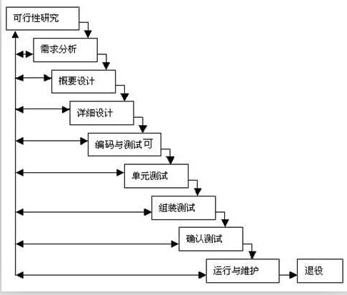

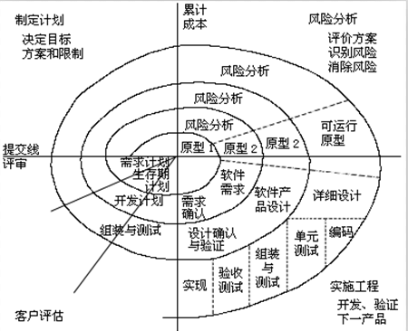
螺旋迭代：
螺旋模型沿着螺线进行若干次迭代，图中的四个象限代表了以下活动：
（1） 制定计划：确定软件目标，选定实施方案，弄清项目开发的限制条件；
（2） 风险分析：分析评估所选方案，考虑如何识别和消除风险；
（3） 实施工程：实施软件开发和验证；
（4） 客户评估：评价开发工作，提出修正建议，制定下一步计划。
螺旋模型由风险驱动，强调可选方案和约束条件从而支持软件的重用，有助于将软件质量作为特殊目标融入产品开发之中。
但是，螺旋模型也有一定的限制条件，具体如下：
（1） 螺旋模型强调风险分析，但要求许多客户接受和相信这种分析，并做出相关反应是不容易的，因此，这种模型往往适应于内部的大规模软件开发。
（2） 如果执行风险分析将大大影响项目的利润，那么进行风险分析毫无意义，因此，螺旋模型只适合于大规模软件项目。
（3） 软件开发人员应该擅长寻找可能的风险，准确地分析风险，否则将会带来更大的风险一个阶段首先是确定该阶段的目标，完成这些目标的选择方案及其约束条件，然后从风险角度分析方案的开发策略，努力排除各种潜在的风险，有时需要通过建造原型来完成。如果某些风险不能排除，该方案立即终止，否则启动下一个开发步骤。最后，评价该阶段的结果，并设计下一个阶段。

快速原型模型:
需要迅速建造一个可以运行的软件原型 ，以便理解和澄清问题，使开发人员与用户达成共识，最终在确定的客户需求基础上开发客户满意的软件产品。 快速原型模型允许在需求分析阶段对软件的需求进行初步而非完全的分析和定义，快速设计开发出软件系统的原型，该原型向用户展示待开发软件的全部或部分功能和性能；用户对该原型进行测试评定，给出具体改进意见以丰富细化软件需求；开发人员据此对软件进行修改完善，直至用户满意认可之后，进行软件的完整实现及测试、维护.
优点：
克服瀑布模型的缺点，减少由于软件需求不明确带来的开发风险。
这种模型适合预先不能确切定义需求的软件系统的开发。
缺点：
所选用的开发技术和工具不一定符合主流的发展；
快速建立起来的系统结构加上连续的修改可能会导致产品质量低下。
使用这个模型的前提是要有一个展示性的产品原型，因此在一定程度上可能会限制开发人员的创新。


极限编程（Extreme Programming，XP）
TDD (Test-Driven Development):以不断的测试推动代码的开发，既简化了代码，又保证了软件质量
“Extreme”（极限）是指，对比传统的项目开发方式，XP强调把它列出的每个方法和思想做到极限、做到最好；其它XP所不提倡的，则一概忽略（如开发前期的整体设计等）。一个严格实施XP的项目，其开发过程应该是平稳的、高效的和快速的，能够做到一周40小时工作制而不拖延项目进度。
40小时工作制：
结对编程：技术是一个非常简单和直观的概念：两位程序员肩并肩地坐在同一台电脑前合作完成同一个设计、同一个算法、同一段代码或者同一组测试。
结对编程的好处是，一个人编写代码时另一个人在思考。思考者的头脑中保持总体概念，不仅手头问题的这一段，而且还有XP指导方针。例如，如果两个人都在工作，就不太可能会有其中一个说“我不想首先写测试”而离开。如果编码者遇到障碍，他们就交换位置。如果两个人都遇到障碍，他们的讨论可能被在这个区域工作的其他人听到，可能给出帮助。这种结对方式，使事情顺畅、有章可循。也许更重要的是，他能使程序设计更具有社交性和娱乐性。
敏捷开发:是一种以人为核心、迭代、循序渐进的开发方法.
在敏捷开发中，软件项目的构建被切分成多个子项目，各个子项目的成果都经过测试，具备集成和可运行的特征。换言之，就是把一个大项目分为多个相互联系，但也可独立运行的小项目，并分别完成，在此过程中软件一直处于可使用状态。

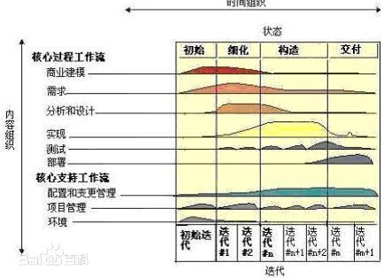
RUP:
统一软件开发过程(Rational Unified Process,RUP): 一个通用的软件流程框架, 以架构为中心, 用例驱动的迭代化开发流程. RUP 是从几千个软件项目的实践经验中总结出来的, 对于实际的项目具有很强的指导意义.
RUP 用二维坐标来描述. 横轴通过时间来组织, 是过程展开的生命周期特征, 体现开发过程的动态结构; 纵轴以内容来组织, 体现开发过程的静态结构.`
适用于大型软件团队开发大型项目
软件生命周期的四个阶段：初始、细化、构造、交付；
初始: “获得项目的基础”. 该阶段的主要人员是项目经理和系统设计师. 所要完成的主要任务包括对系统的可行性分析; 创建基本的需求; 识别系统的关键任务.
细化: 主要目标是创建可执行构件基线; 精化风险评估; 捕捉大部分的系统功能需求用例; 为构造阶段创建详细需求. 该阶段并不是要创建可执行的系统, 而是展现用户所期望的需求.
构建: 完成所有的需求, 分析和设计. 该阶段的制品将演化成最终系统
交付: 将完整的系统部署到用户所处的环境中.
9个核心工作流.=6个核心过程工作流+ 3个核心支持工作流 ；
尽管6个核心过程工作流类似于传统瀑布模型中的几个阶段, 但迭代过程中的阶段是完全不同的, 这些工作流在整个生命周期中一次又一次被访问.
9个核心工作流在项目中轮流被使用, 在每一次迭代中以不同的重点和强度重复.

 |  | UML图

1，用例图：用例建模的最主要功能就是用来表达系统的功能性需求或行为；
2，类图：用于描述系统中的对象类本身的组成和对象类之间的各种静态关系；
3，领域模型图：领域模型(domain model),概念模块,领域对象模型、分析对象模型、在开始项目分析时都会创建领域模型；
4，活动图：活动图本质上就是流程图,它描述了为了完成某一个目标需要做的活动以及这些活动的执行顺序；
5，状态图：用来描述一个特定对象的所有可能的状态，以及由于各种事件而引起状态之间的变化和转移。一般使用状态图描述业务实体对象；
6，时序图：时序图（Sequence Diagram）是强调消息时间顺序的交互图。时序图描述类系统中类和类之间的交互，它将这些交互建模成消息交换。时序图是一个模型，用于描述对象组如何随着时间在某些行为方面进行协作。
7，部署图：部署图用来帮助读者了解软件中的各个组件驻留在什么硬件位置，以及这些硬件之间的交互关系。

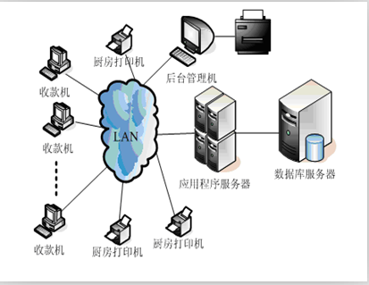
活动图
流程图
部署图
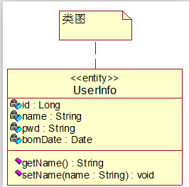

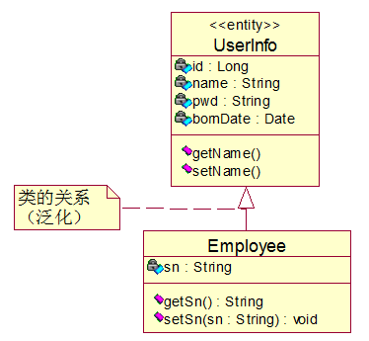

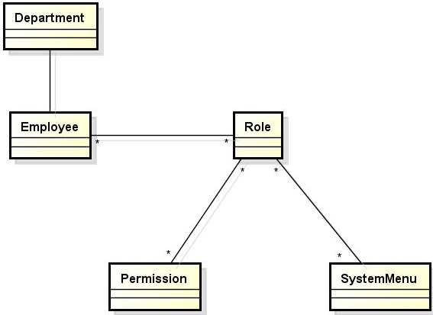
泛化关系:
继承关系:
领域模型图

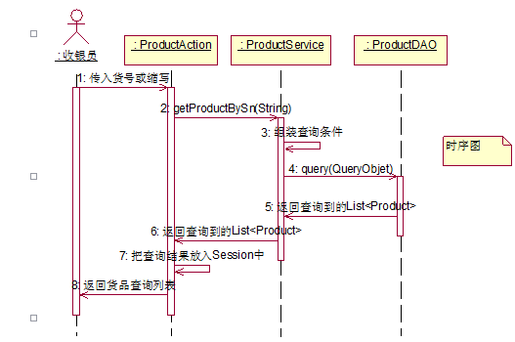
时序图
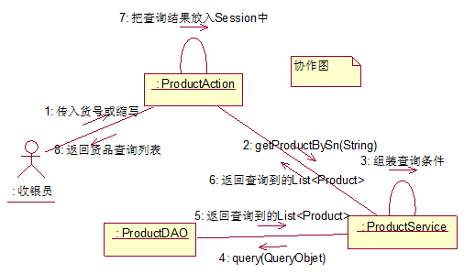
协作图

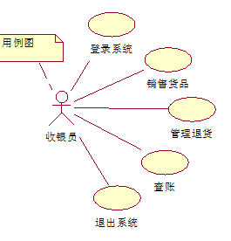
用例图
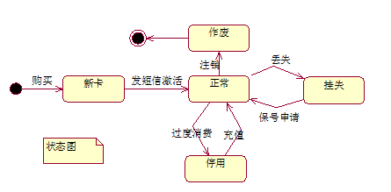
状态图

UML画图
用例建模是UML建模的一部分，用例建模的最主要功能就是用来表达系统的功能性需求或行为。
1,参与者（Actor）：参与者不是特指人，是指系统以外的，在使用系统或与系统交互中所扮演的角色。因此参与者可以是人，可以是事物，也可以是其他系统等等。需要注意的是，参与者不是指人或事物本身，而是表示人或事物当时所扮演的角色。参与者在画图中用简笔人物画来表示;
2,用例是是系统为参与者提供的功能。对于对用例的命名，我们可以给用例取一个简单、描述性的名称，一般为带有动作性的词。用例在画图中用椭圆来表示，椭圆下面附上用例的名称：
要求：能看懂用例图即可；
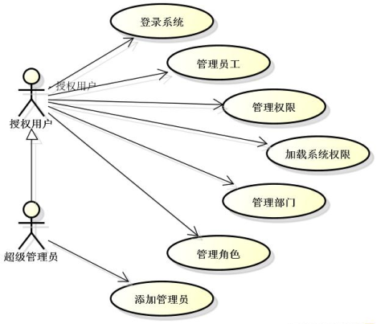

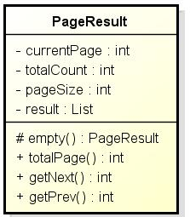

类图:
用于描述系统中的对象类本身的组成和对象类之间的各种静态关系。
类之间的关系：泛化（继承）、依赖、关联、聚合与组合

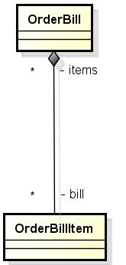
依赖关系

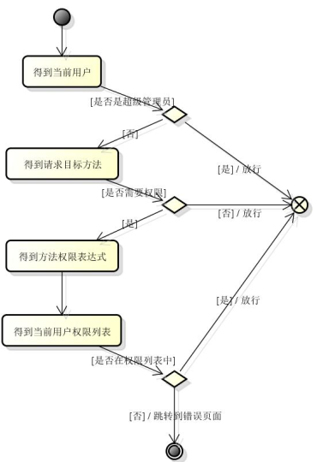

在UML里,活动图本质上就是流程图,它描述系统中事物或对象的变化流程。
Hibernate对象的四种状态:
活动图
流程图

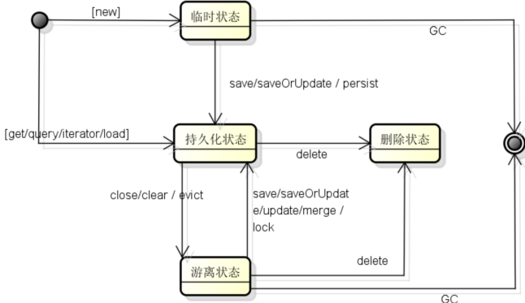

时序图（Sequence Diagram）是强调消息时间顺序的交互图。时序图描述系统中类和类之间的交互，它将这些交互建模成消息交换。时序图是一个模型，用于描述对象组如何随着时间在某些行为方面进行协作。
时序图是一种强调消息时序的交互图，他由活动者（Actor）、对象（Object）、消息（Message）、生命线（Lifeline）和控制焦点（Focus of control）组成。在UML中，对象表示为一个矩形，其中对象名称标有下划线；消息在时序图中由有标记的箭头表示；生命线由虚线表示，控制焦点由薄薄的矩形表示(也称可为Activation Bar “活动条”)。

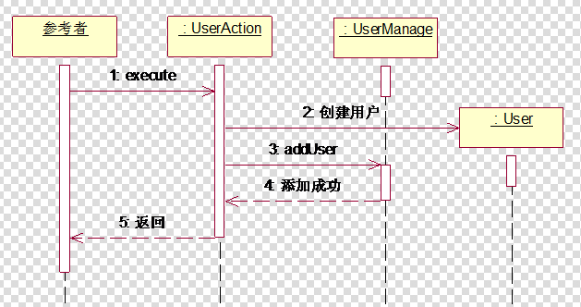
状态图：用来描述一个特定对象的所有可能的状态，以及由于各种事件而引起状态之间的变化和转移。
状态图的要素：开始状态/状态/事件/转移/结束状态
状态图
有子状态的状态图

Maven
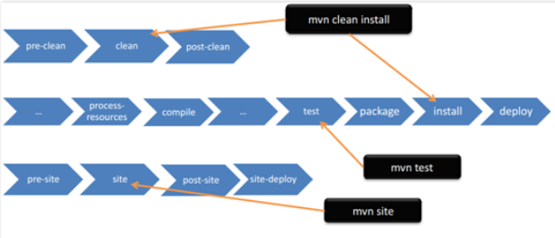
初识Maven

Maven能解决什么问题:
开发存在的问题:
1，都是同样的代码，为什么在我的机器上可以编译执行,而他的机器上就报错了呢?
2，公司来了新的开发,他需要熟悉我们的公司环境?比如web目录在哪?jar包放在那里?如何启动项目?
3，公司开发N个项目,都是基于SSH的框架,每个项目都需要把SSH的jar包复制一份?
4，公司很早之前把通用的工具类封装成类库jar,每个项目组都在用这个类库.某天发现这个工具类jar存在bug,修复之后是不是需要把这个jar通过邮件发给每个项目组,让他们把这个新的jar包覆盖项目中旧的jar包?
项目会遇到什么事情？jar/war
1，构建：编译代码，运行测试，打包，部署应用，运行服务器等；
2，依赖：项目依赖大量的第三方包，第三方包又依赖另外的包；对依赖包的管理非常麻烦；
什么是Maven?
Maven项目对象模型(POM)，可以通过一小段描述信息来管理项目的构建，报告和文档的软件项目管理工具。
Maven能做什么事情？1，Maven翻译为“知识的积累”，“专家”，“行家”，是一个跨平台的项目管理工具；
2，Maven主要用作基于Java平台的项目（Maven本身也是Java编写的）的构建、依赖包管理和项目信息管理；
3，Maven能提供一种项目的配置，配置好的项目，只需要运行一条简单的命令，就能完成重复的，繁琐的构建动作；
4，Maven能提供一种项目的依赖配置，配置好的项目，Maven能自动的从Maven的中央仓库中帮我们下载并管理项目依赖的jar包，并且还能自动的管理这些jar包依赖的其他jar包；
5，Maven提供了一种标准的项目目录结构，测试命名规则等项目的最佳实践方案，统一了不同项目的学习成本（约定大于配置）；
为什么用Maven？
IDE/Eclipse：
1，手工操作较多，编译、测试、部署等工作都是独立的，很难一步完成
2，每个人的IDE配置都不同，很容易出现本地代码换个地方编译就出错
3，每个项目的依赖包必须自己维护了管理
Ant：
1，没有一个约定的目录结构
2，必须明确让ant做什么，什么时候做，然后编译，打包
3，没有生命周期，必须定义目标及其实现的任务序列
4，没有集成依赖管理

Maven的安装和配置
1、 下载：http://maven.apache.org/
2、 课堂讲解版本
3、 解压maven目录，完成安装，目录结构如下
bin目录中的文件:
mvn.cmd/mvn.bat:普通方式运行.
mvnDebug.cmd/mvnDebug.bat:Debug方式运行.
linux系统下,使用mvn、mvnDebug.
conf/setting.xml:maven环境核心配置文件
4、 Maven的命令都是依赖插件来运行的,插件会自动的从网络下载（学习Maven需要网络环境）

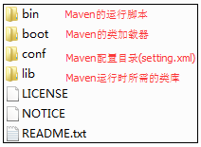

Maven的安装和配置:
1）检查JDK安装的情况(需要1.6以上的版本):
添加JAVA_HOME，需要指向JDK安装目录；
添加PATH，添加%JAVA_HOME%\BIN；
2）设置系统环境变量，MAVEN_HOME，指向maven的根目录
设置环境变量Path，将%MAVEN_HOME%\bin加入Path中;
3）验证Maven
------------------------------------------------
额外的配置：
Maven在构建大型业务项目的时候，十分消耗内存，可以为Maven的运行配置JVM内存：设置MAVEN_OPTS环境变量（中间是空格）
MAVEN_OPTS=-Xms128m -Xmx512m

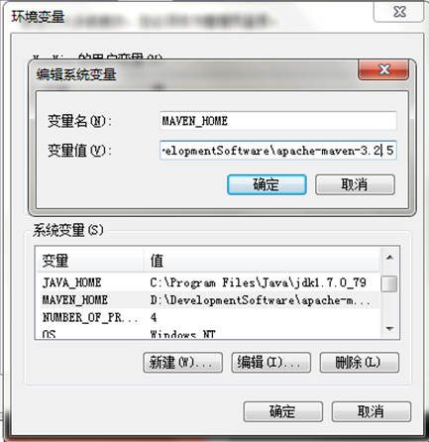

配置setting.xml修改本地仓库位置:
本地仓库是什么？
maven所有的命令是依赖插件来运行的,会自动的从网络下载插件,插件保存在本地仓库的文件夹中。
本地默认位置: C盘用户目录/.m2/repository
修改本地仓库的位置:
在maven安装目录中的conf文件夹中找到setting.xml文件.
setting配置详解:
localRepository:自定义本地库路径.
interactiveMode:表示是否使用交互模式
offline:是否每次编译都去寻找远程中心库
pluginGroups:插件组
proxies:通过代理访问外部库
servers:集成认证服务
mirrors:镜像库,可以配置私服.
profiles:个性配置,需要在Activation标签中激活
activeProfiles:表示激活的profile
配置setting.xml修改本地仓库位置:
本地仓库是什么？
maven所有的命令是依赖插件来运行的,会自动的从网络下载插件,插件保存在本地仓库的文件夹中。
本地默认位置: C盘用户目录/.m2/repository
修改本地仓库的位置:
在maven安装目录中的conf文件夹中找到setting.xml文件.
setting配置详解:
localRepository:自定义本地库路径.
interactiveMode:表示是否使用交互模式
offline:是否每次编译都去寻找远程中心库
pluginGroups:插件组
proxies:通过代理访问外部库
servers:集成认证服务
mirrors:镜像库,可以配置私服.
profiles:个性配置,需要在Activation标签中激活
activeProfiles:表示激活的profile

基于Maven的第一个项目程序

Maven中的名词解释:
Project ：项目(需要被Maven管理的项目)
POM ：项目对象模型,在Maven所管理的项目中的根目录都会有个pom.xml文件（通过这个文件来管理我们的项目）
坐标 ：groupId组、artifactId标识、version版本（项目所需要的jar都会有个唯一标识【位置】）
Plugin ：插件（maven执行命令,都是基于插件完成的.）
Repository:仓库就是存放jar包、插件、所有被maven管理的项目.

命令行创建项目:
mvn archetype:generate -DgroupId=com._520it.maven.quickstart -DartifactId=simple -DarchetypeArtifactId=maven-archetype-quickstart -DarchetypeCatalog=internal
1，mvn: 使用Maven中的bin中的mvn命令
2，archetype:使用骨架插件(maven提供了不同项目的骨架，普通java项目、web项目)
3，generate :创建项目(maven3.3版本用generate,之前版本用得是create)
4，-D 设置属性参数
5，groupId 组、artifactId 标识 、archetypeArtifactId 使用哪个骨架
6，archetypeCatalog:设置值为internal表示不要从远程服务器上取catalog分类.（如果不加上会出现卡住的情况.）
使用mvn命令是会在仓库里面寻找对应的插件来运行,如果本地仓库中没有插件时,maven自动从网络下载。下载完后,仓库里面就与对应的插件了,第二次运行的时候就不会从网络下载,而是直接从仓库里面获取.
没有网络的情况下如何解决?
解决方案:
方案一:将老师给的仓库repository.rar解压覆盖你本地的仓库.
方案二:连接教师机的私服.
Maven的quickstart估计对应的目录结构:

切换到项目根目录,分别执行下列命令并观察:
1）编译: mvn compile命令
变化：仅编译src/main/java下的代码，编译后，字节码生成在工程目录 target/classes 目录
2）清除: mvn clean命令
变化：删除target目录
3）清除+编译: 执行mvn clean compile命令
变化：删除target目录,重新编译.
4）测试: mvn test命令
变化：运行项目中所有的测试用例
5）打包: mvn package命令
变化：打包,根据pom定义的打包方式,生成jar,war（在target目录生成jar包或war包）
6）安装: mvn install命令
变化：将打包好的项目,安装到本地仓库中.

Maven生命周期:
------------------------------------------------------------------
validate：
initialize：初始化工作
generate-sources：
process-sources： 复制并处理资源文件，至目标目录，准备打包。
compile： 编译项目的源代码。
process-classes：
generate-test-sources：
process-test-sources：复制并处理资源文件，至目标测试目录。
test-compile：编译测试源代码。
process-test-classes：在测试前的工作
test：使用合适的单元测试框架运行测试。这些测试代码不会被打包或部署。
prepare-package：执行打包前的工作
package：接受编译好的代码，打包成可发布的格式，如 JAR 。
pre-integration-test：集成测试前工作；
integration-test：执行集成测试；
post-integration-test：集成测试后的工作；
verify：
install：将包安装至本地仓库，以让其它项目依赖。
deploy：将最终的包复制到远程的仓库，以让其它开发人员与项目共享。
------------------------------------------------------------------

Eclipse安装Maven插件

1) 安装eclipse的maven插件m2eclipse,上官网 http://www.eclipse.org/m2e
使用Eclipse自动下载过程如下：
1.选择help菜单> Install New Software.然后弹出安装的对话框；
2.复制http://m2eclipse.sonatype.org/sites/m2e到名为“Work with”的输入框，然后回车，显示
如下图

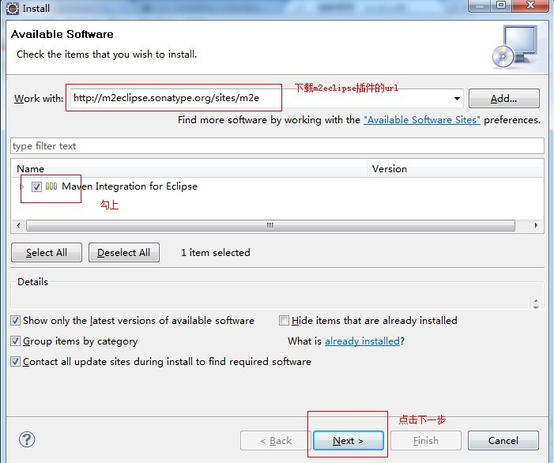

3.点击下一步，就可以安装了，然后点击next，勾选同意Licence，安装，最后重启eclipse。
用下载插件安装:
1，直接把zest,m2e,m2e-extras三个文件夹直接复制到eclipse安装目录下的dropins目录，重启eclipse即可；
2，使用path安装：
1.获得zest,m2e和m2e-extras三件文件夹。
2.进入到eclipse中的dropins目录下，新建三个txt文件（zest.txt,m2e.txt,m2e-extras.txt）。其中每个文件内容如下:
path=E:/personal/maven/install/GEF-zest-3.7.1
（需将红色的路径修改你本机的实际插件的路径地址）
3.重新启动eclipse,点击windowspreferences,成功后看到如下画面：

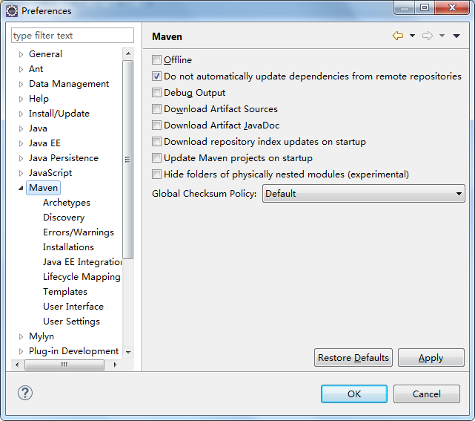
建议:
可以勾选上如下两个选项:
Download Artifact Sources:下载Jar的时候把源码也下载了.
Download Artifact JavaDoc:下载Jar的时候把文档也下载了.

在Eclipse中关联我们自己的Maven（插件默认带了一个,不使用默认的）:
1.请不要选择EMBEDDED，请添加自己的maven目录
2.点击add——>关联自己的maven目录
3.配置gloabl settings和user settings为你的maven全局配置和个人配置文件地址

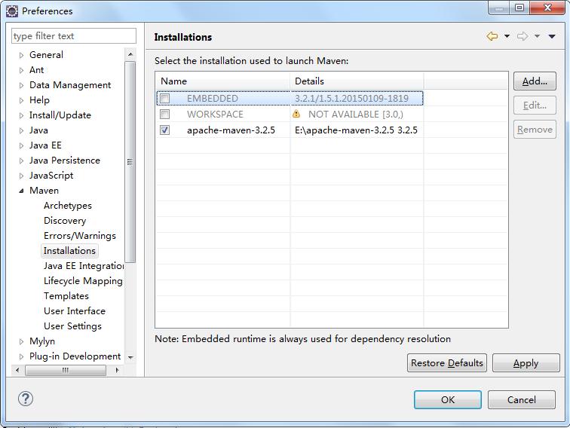
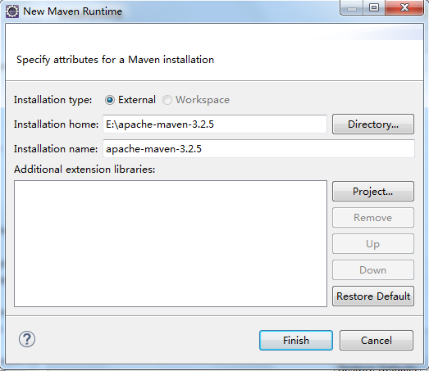
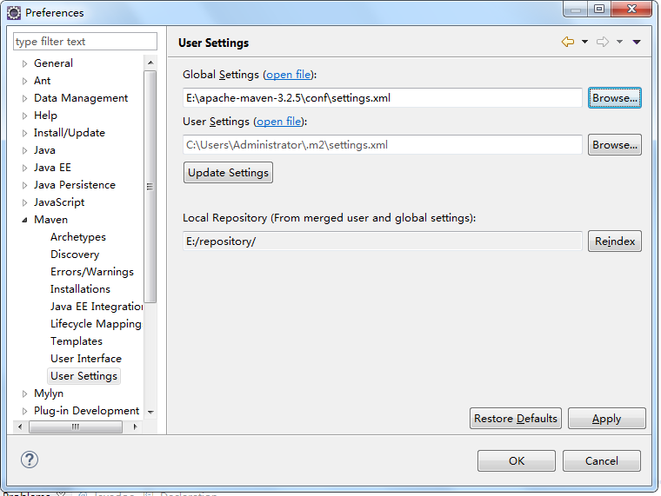

打开maven仓库管理视图 ，为本地仓库建立索引(方便后面操作):

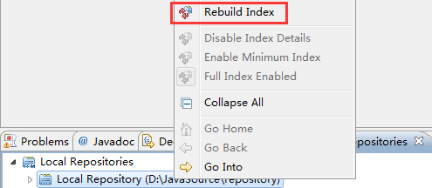

使用Eclipse构建项目和运行命令

1）使用quickstart骨架,建立简单java项目:
步骤:
1.右键new--->other--->Maven Project打开创建maven项目视图
2.不勾选如下配置（手动选择骨架），点击next
3.选择quickstart骨架
4.定义项目的groupId,artifactId,version等信息：
5.创建好项目结构如下:

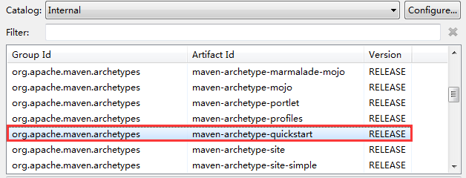

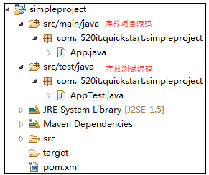

Eclipse运行Maven命令:
1.选中项目右键--->Run as/Debug as出现如下界面:
2.点击Maven build...

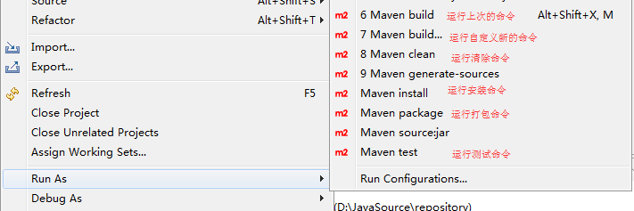

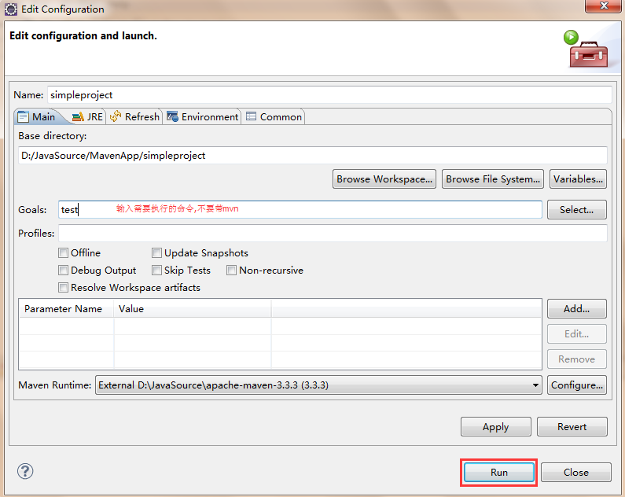

2）使用webapp骨架,建立web项目:
步骤:
1.右键new--->other--->Maven Project打开创建maven项目视图
2.不勾选如下配置（手动选择骨架），点击next
3.选择webapp骨架
4.创建后目录结构如下:
5.项目结构不完整,需要手动的创建src/main/java目录:
右键项目--->new--->Source Folder

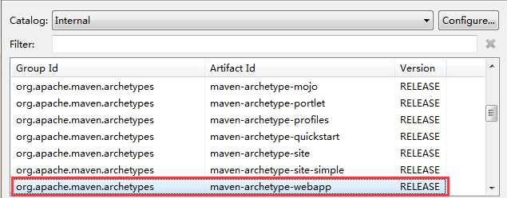

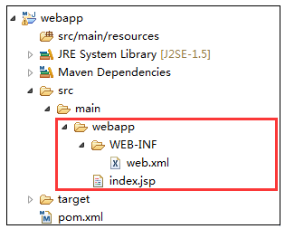

3）跳过骨架选择，自动选择骨架，建立web项目:
步骤:
1.右键new--->other--->Maven Project打开创建maven项目视图
2.勾选如下配置，点击next:
3.配置如下:
4.创建后,目录结构如下:
注意:测试webapp目录下是没有WEB-INF目录及没有web.xml.需要手动的创建。
5.发布项目到tomcat服务器:
运行 tomcat:run命令.
注意：此时默认的时使用Tomcat6插件,而且端口是8080.

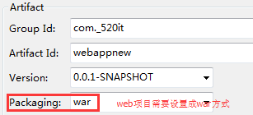

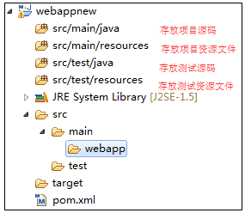

Maven使用插件

使用Tomcat7,并将端口修改成80端口:
插件:可以帮我们完成一系列的动作.
步骤:
1.打开项目中的pom.xml文件,在里面添加插件的配置.
----------------------------------------------------------------------
<build>
<finalName>wms</finalName>
<plugins>
<plugin>
<groupId>org.apache.tomcat.maven</groupId>
<artifactId>tomcat7-maven-plugin</artifactId>
<version>2.2</version>
<configuration>
<uriEncoding>UTF-8</uriEncoding>
<path>/</path>
<port>80</port>
</configuration>
</plugin>
</plugins>
</build>
----------------------------------------------------------------------
2.执行 tomcat7:run 命令.

通过坐标导入依赖

1.在pom.xml中，通过配置<dependencies>配置项目的依赖.
2.需要在这个标签中添加依赖的坐标,从仓库中找到目标,导入对应的jar包.
坐标:groupId(组ID)、artifactId(项目ID)、version(版本号) 坐标唯一标识项目在仓库中的位置.
问题:如何获得依赖的坐标呢?
方式一:通过网站搜索 http://mvnrepository.com/
方式二:使用Eclipse中的Maven插件的功能,Add Dependency(前提是Rebuild index.)
如果导入的依赖在仓库中并没有对应的jar包,则会自动联网从网上(中央仓库)下载.

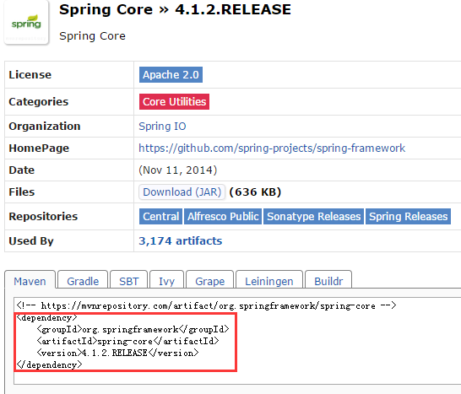

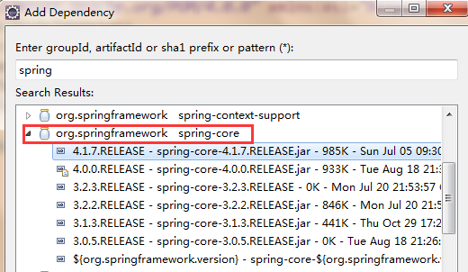

<dependency>详细配置

完整的<dependency>配置如下图所示:
groupId：该依赖项目的groupId；
artifactId：该依赖项目的artifactId；
version：该依赖项目的版本；（也是通过这三个属性(坐标)找到jar包位置）
type：依赖项目的类型，对应坐标中的packing，即文件类型，一般不填，默认为jar；
scope：该依赖项目的依赖范围；
optional：标记依赖是否可选；
exclusion：设置排除依赖传递性；
-----------------------------------------------------------------------------
Maven在编译，测试，运行的时候，各需要一套classpath；（比如编译的时候会有编译的classpath；测试的时候会有测试的classpath；）scope表明该依赖的项目和三个classpath的关系
scope的可选值：
1）compile：默认，适用于所有阶段，会随着项目一起发布,在编译，测试，运行时都有效；
2）test：测试范围，不会随项目发布，如junit；
3）provided：运行时已提供；典型的如servlet-api.jar，打包时不需要，容器来提供.
4）runtime：运行时有效，用于接口和实现分离；典型的如jdbc具体驱动实现；
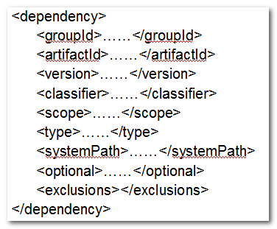

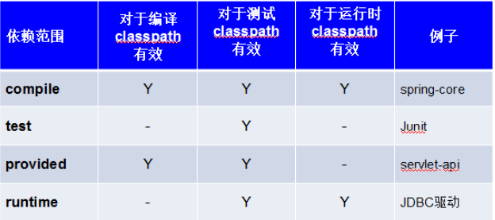

Maven的生命周期

maven项目管理中三个生命周期:
Clean 项目清理生命周期
Default 默认生命周期
Site 生成项目站点生命周期
每个生命周期，都有很多节点，每次任务，都是由特定插件完成
1.Maven本身是一个框架,实际的任务都是由插件完成
2.插件与生命周期阶段绑定，用户通过制定生命周期阶段就能隐式的通过插件执行任务
3.打包类型(packaging)控制default生命周期与插件目标(plugin goal)的绑定

Maven私服搭建
私服搭建

1.解压 nexus-3.1.0-04-win64.zip文件
2.修改nexus-3.1.0-04/bin/nexus.vmoptions文件.
3.修改-Dkaraf.data和-Djava.io.tmpdir 修改成绝对路径.
4.进入nexus-3.1.0-04/bin目录,新建【打开私服.txt】文件,输入内容 nexus.exe -run
5.修改文件后缀 【打开私服.txt】---> 【打开私服.bat】
6.双击运行【打开私服.bat】

使用私服

1.找到自己本地安装的Maven路径 apache-maven-3.3.3\conf目录
2.打开setting.xml文件,找到<mirrors>节点,添加私服的地址.
3.节点配置如下.
------------------------------------------------------------------------------
<mirror>
<id>nexus</id>
<mirrorOf>*</mirrorOf>
<url>http://192.168.11.139:8081/repository/maven-public/</url>
<releases>
<enabled>true</enabled>
</releases>
<snapshots>
<enabled>true</enabled>
</snapshots>
</mirror>
------------------------------------------------------------------------------
注意:<url>里面配置的私服服务器的地址.

Maven常见问题
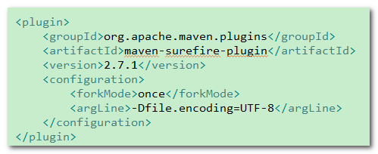
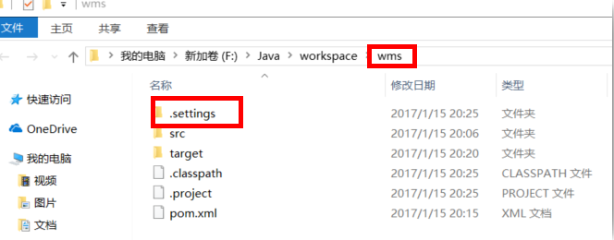
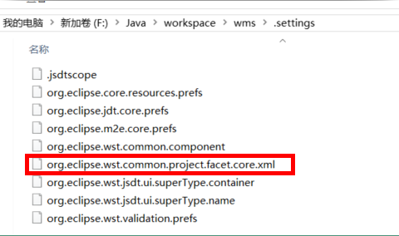
测试时中文乱码解决

SVN
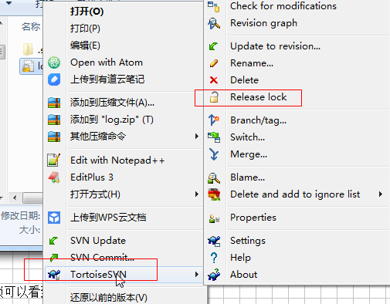
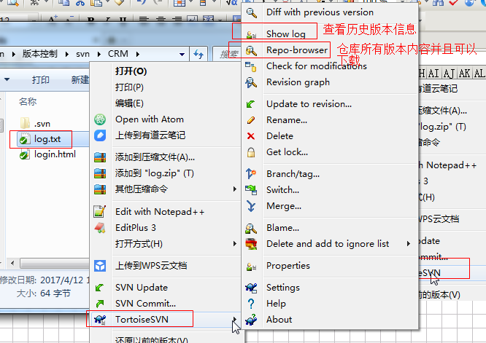
 |  | SVN简介
1.1小明负责的模块就要完成了，就在即将Release之前的一瞬间，电脑突然蓝屏，硬盘光荣牺牲！几个月来的努力付之东流——需求之一：备份！
1.2这个项目中需要一个很复杂的功能，老王摸索了一个星期终于有眉目了，可是这被改得面目全非的代码已经回不到从前了。什么地方能买到哆啦A梦的时光机啊？需求之二：代码还原！
1.3小刚和小强先后从文件服务器上下载了同一个文件：Analysis.java。小刚在Analysis.java文件中的第30行声明了一个方法，叫count()，先保存到了文件服务器上；小强在Analysis.java文件中的第50行声明了一个方法，叫sum()，也随后保存到了文件服务器上，于是，count()方法就只存在于小刚的记忆中了——需求之三：协同修改！
1.4老许是一位项目经理，我会告诉你他把每一个版本都保存一份吗？我会告诉你这些工程里其实有很多文件都是重复的吗？我会告诉你老许为这事删了很多电影吗？——需求之四：多版本项目文件管理！
1.5老王是另一位项目经理，每次因为项目进度挨骂之后，他都不知道该扣哪个程序员的工资！就拿这次来说吧，有个该死的Bug调试了30多个小时才知道是因为相关属性没有在应用初始化时赋值！可是小强、小明、小刚和小军都不承认是自己干的！——需求之五：追溯问题代码的编写人和编写时间！
1.6小温这两天幸福的如同掉进了蜜罐里，因为他成功的得到了前台MM丽丽的芳心，可他郁闷的是这几天总是收到QA小组的邮件，要求他修正程序中存在的Bug，可他自己本地电脑上是没有这些Bug的，“难道我的代码被哪个孙子给改了？”。是的，小温没来的时候，丽丽是QA小组小郑的女朋友啊！——需求之六：权限控制！

版本控制: 版本控制(Revision control)是维护工程蓝图的标准做法，能追踪工程蓝图从诞生一直到定案的过程。是一种记录若干文件内容变化过程，以便将来查阅特定版本修订情况的系统。
版本控制深入程序员在团队配合中,如果你的项目没有版本控制：
一、 代码管理混乱。
二、 解决代码冲突困难。
三、 在代码整合期间引发BUG。
四、 无法对代码的拥有者进行权限控制。
五、 项目不同版本发布困难。
......

在当前的开源项目里(J2EE)，几乎80以上的项目都用到了 SVN
Subversion 项目的初衷是为了替换当年开源社区最为流行的版本控制软件 CVS，在 CVS的功能的基础上有很多的提升同时也能较好的解决 CVS 系统的一些不足。
Subversion:是一种开放源码的全新版本控制系统。是新一代的版本控制工具，由于其优于CVS的一些特点,得到了越来越多人的关注和使用,支持可在本地访问或通过网络访问的数据库和文件系统存储库。不但提供了常见的比较、修补、标记、提交、恢复和分支等功能，而且Subversion 还增加了追踪移动和删除的能力。此外，它支持非 ASCII 文本和二进制数据，所有这一切都使 Subversion 不仅对传统的编程任务非常有用，同时也适于 Web 开发、图书创作和其他在传统方式下未采纳版本控制功能的领域。

SVN 工作的的基本思路是这样的：在一台服务器上建立一个仓库，仓库里可以存放许多不同项目的源程序。由仓库管理员统一管理这些源程序．这样，就好象只有一个人在 修改文件一样．避免了冲突．每个用户在使用仓库之前，首先要把仓库里的项目文件下载到本地。用户做的任何修改首先都是在本地进行，然后用 SVN 命令进行提交，由 SVN仓库管理员统一 修改．这样就可以做到跟踪文件变化，冲突控制等等。

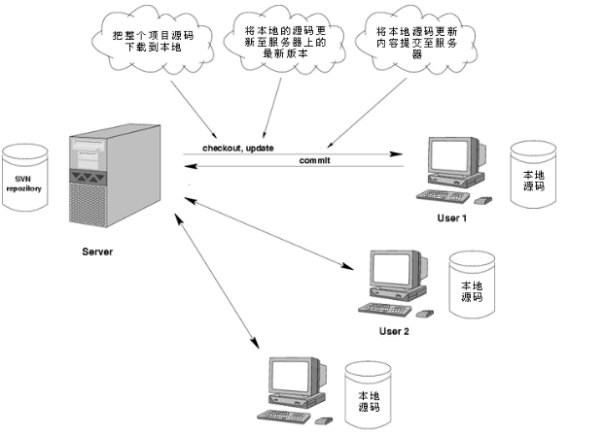

 |  |  | SVN服务器安装
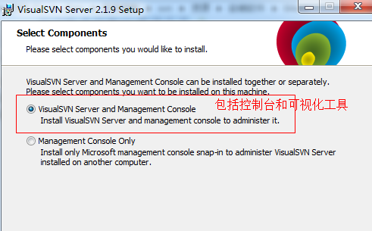

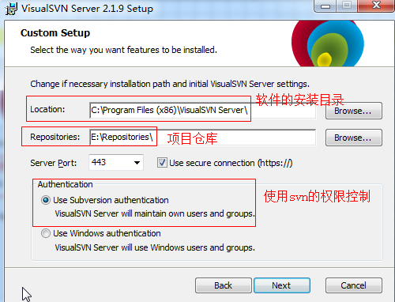

 | 安装成功

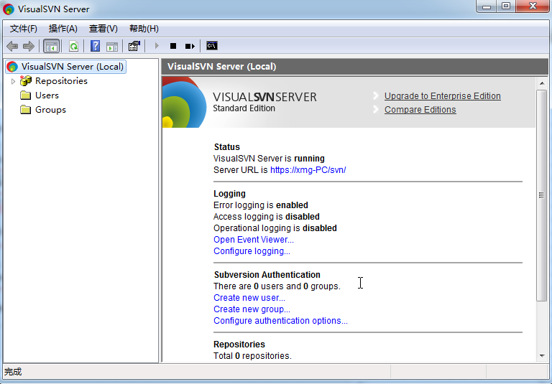

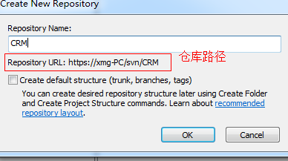
 | 新增仓库


 | 创建用户


 | 创建小组



 | 分配权限




 |  |  | SVN客户端使用


 | 需要重启电脑



 | 在某个路径下点鼠标右键，出现此界面说明安装成功



 |  | 图标介绍




 |  | CheckOut下载项目





下载成功

 |  |  |  | 添加文件

该文件被计划加入版本控制


提交文件





查看其它版本的日志


做更新操作



 |  |  |  | 冲突问题







解决冲突问题








 |  |  | 资源锁


通过重新获取锁可以看到之前被锁的记录 |  |  |  |  | 释放锁

GIT
git安装配置
安装完成后，需要设置：
git config --global user.name "Your Name"
git config --global user.email "email@example.com"
-global参数 : 表示你这台机器上所有的Git仓库都会使用这个配置，
$ ssh-keygen -t rsa -C "youremail@example.com"//创建SSH Key

 | git使用
在Git中，用HEAD表示当前版本，上一个版本就是HEAD^，上上一个版本就是HEAD^^，往上100个版本写成HEAD~100。
git init//初始化仓库
git add 文件名 //把文件添加到仓库
git commit -m "提交说明"//提交到仓库
git log [--pretty=oneline]//显示从最近到最远的提交日志,参数表示一行显示
git status //查看当前git版本库的状态
git diff//文件修改内容
git reset --hard HEAD^//回退到上一个版本
$ git reset --hard <commit id>//回到指定版本
git checkout -- file//撤销工作区的修改：
一种是readme.txt自修改后还没有被放到暂存区，现在，撤销修改就回到和版本库一模一样的状态；
一种是readme.txt已经添加到暂存区后，又作了修改，现在，撤销修改就回到添加到暂存区后的状态。
总之，就是让这个文件回到最近一次git commit或git add时的状态。
注意:没有--，就变成了“切换到另一个分支”的命令
rm test.txt//删除文件,删除完成后要commit

git remote add origin git@github.com:lixiaozhuo/test.git//关联一个远程库
git push -u origin master//推送master分支的所有内容
git push origin master//推送最新修改
git clone git@github.com:lixiaozhuo/test3.git//克隆远程库

git log --graph//看到分支合并图
git branch//查看分支
git branch <name>//创建分支
git checkout <name>//切换分支
git checkout -b <name>//创建+切换分支
git merge <name>//合并某分支到当前分支
git branch -d <name>//删除分支

